100108
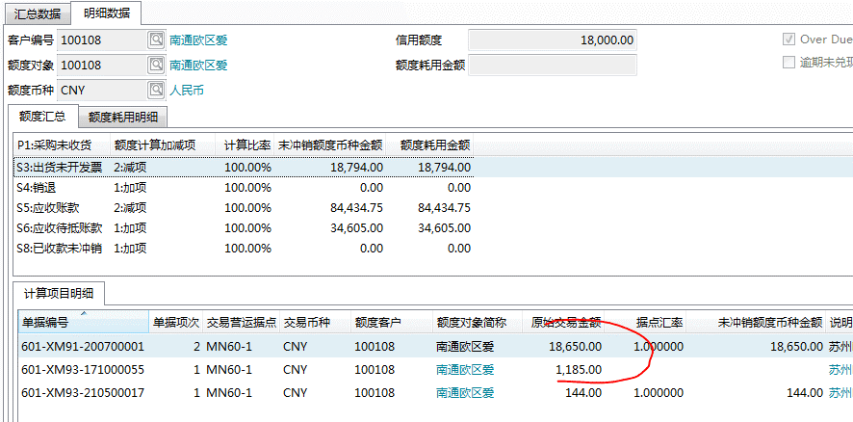

销退金额未体现 | 601-XMD1-210500008

100120
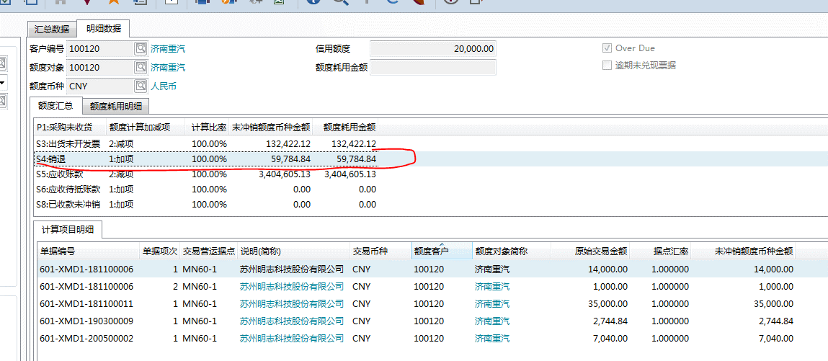

100071
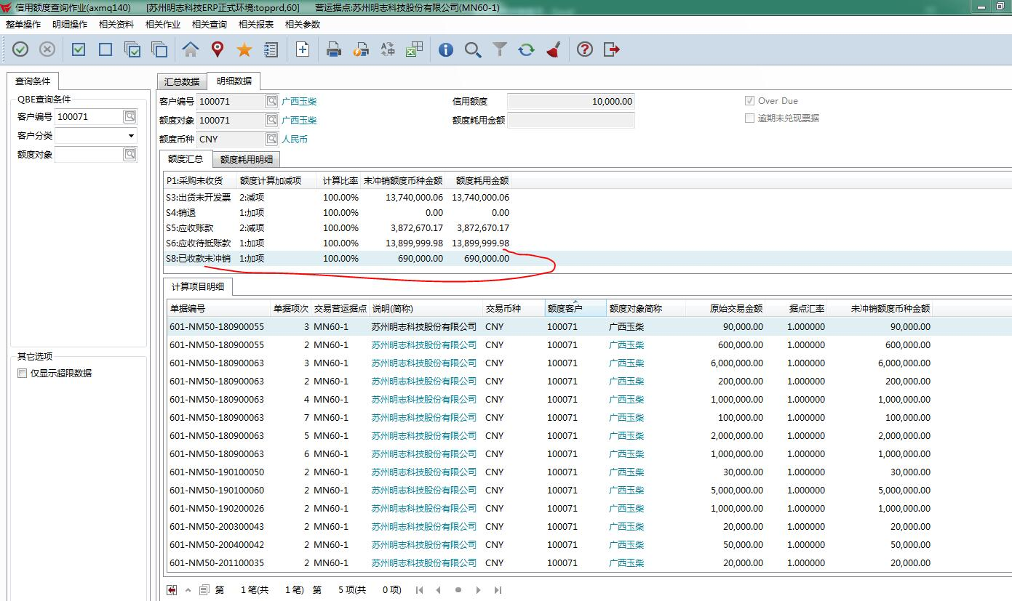

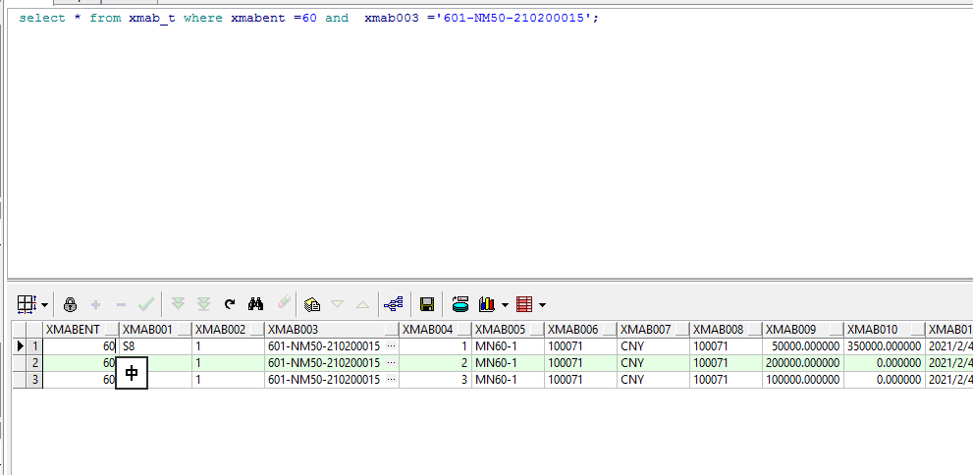

已冲销收款，之冲了第一个项次。

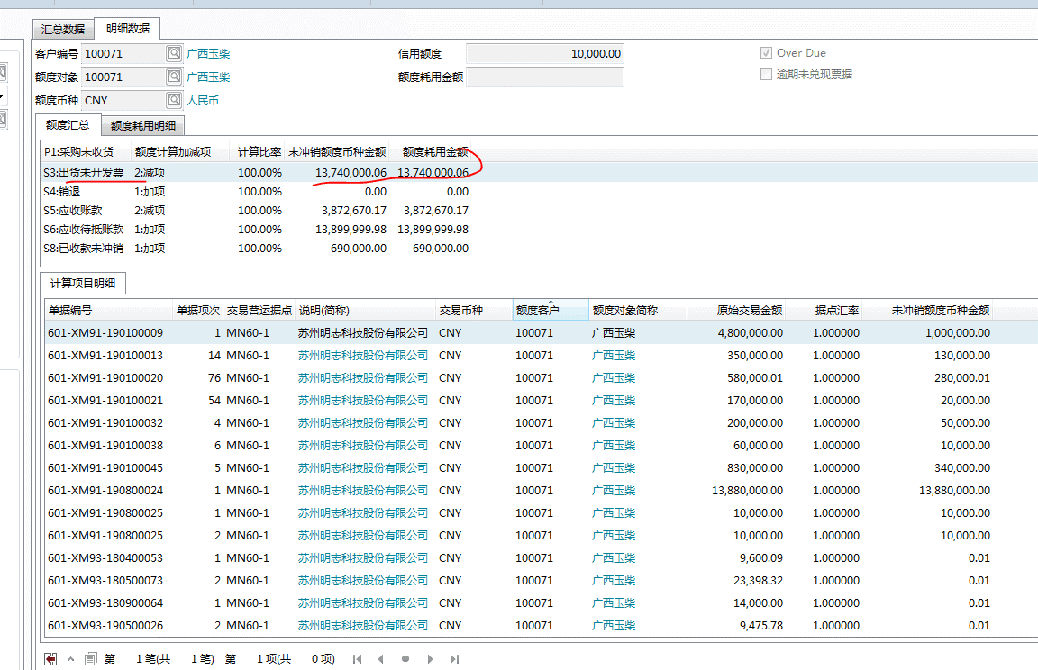

merge into xmab_t c
using (
select * from (
select a.xmab003 xmab003,
(
select sum(b.xmab009) from xmab_t b where b.xmabent =60 and a.xmab003=b.xmab003
) amt,
a.xmab010 xmab010
from xmab_t a where a.xmabent =60 and a.xmab001 ='S8' and a.xmab006 ='100071' and a.xmab010 >a.xmab009 )
where amt = xmab010) d
on (c.xmab003 = d.xmab003 and c.xmabent =60 )
when matched then update set
c.xmab010 = c.xmab009;

